关系图
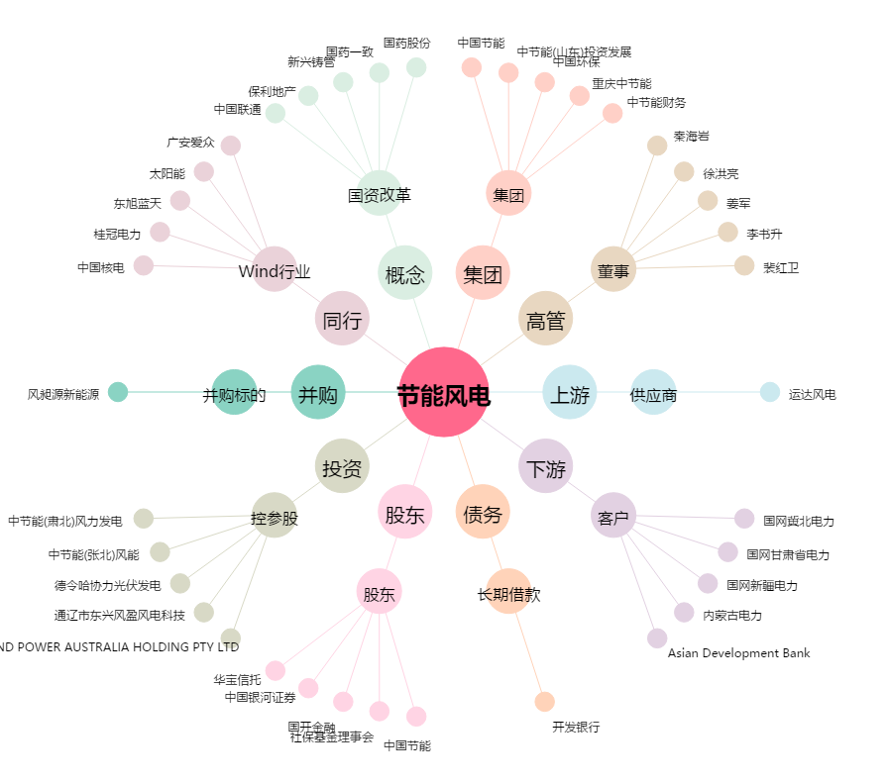
节能风电[601016.SH] - 关系概览图

